【記入例】①
避難確保計画の例です。記載すべき内容が含まれていれば、別様式で作成しても構いません。

基本的には、薄ピンク色になっている欄が入力箇所ですが、必要に応じて薄ピンク色以外の部分も変更してください。
なお、手書きで作成する場合でも、「対象災害」欄を選択した上で印刷し、記入してください。
...
先ず「対象災害」欄で、対象となっている災害を選んでください。
対象災害欄の選択肢：「洪水」「土砂災害」「津波」
...
「施設名」欄には、施設名記入してください。なお、名称は省略せずに正しく記入してください。
同一敷地内にある複数の施設を１つの避難確保計画にまとめる場合は、対象となる施設名を全て記入してください。
...
国土交通省のホームページ「要配慮者利用施設の浸水対策」等にも、防災体制や避難誘導などについての詳しい解説が掲載されていますので、そちらも参考にしながら避難確保計画を作成してください。
...
対象外
確認のみ！
表紙で選択した「対象災害」に合わせて、ページ番号の右側に、自動で「対象外」と表示されます。
対象外

対象外

対象外
...
薄ピンク色以外の欄でも、一部の欄では必要に応じて変更可能です。
...
確認のみ
「関連法」欄は、表紙で選択した対象災害に合わせて、自動的に関連法が表示されます。
...
下の説明を参照しながら、利用者等と職員の人数を記入してください。
 | 名

 | 名
...
事前休業とする判断のタイミングや条件などを記入してください。
...
表紙で選択した「対象災害」欄に合わせて記入すべき欄が薄ピンク色に塗りつぶしされていますので、
自治体発行の各種ハザードマップ等や、国交省ＨＰの重ねるハザードマップ等で施設の災害リスクを把握し、「洪水浸水想定」と「津波想定」欄では選択肢から選び、「土砂災害に関する指定状況」欄では□にチェックを入れてください。
○参考（浸水深と●階の関係）
浸水深０.５ｍ未満で、床下浸水のおそれ
浸水深０.５～３ｍで、１階部分まで水没のおそれ
浸水深３～５ｍで、２階部分まで水没のおそれ
浸水深５～１０ｍで、３階部分まで水没のおそれ
...
「防災体制」は４ページありますが、対象となっている災害区分のページに必要事項を記入してください。
...
防災体制は、気象情報や、河川の洪水予報や水位到達情報、土砂災害警戒情報に加え、施設周辺の現地情報等を判断基準として、次の３段階で設定するのが基本です。また、平時から体制ごとの職員等の役割分担を設定しておく必要があります。
レベル２注意体制確立・・・
気象情報等の情報収集の段階
レベル３警戒体制・・・
避難の準備を行う段階及び施設利用者の避難行動を開始して完了させる段階
レベル４非常体制・・・
施設全体の避難行動を完了する段階
...
右端の「対応要員（対応班）」欄は、施設の「自衛水防組織」を設置状況に応じて、「○○要員」または「○○班」を記入してください。
各ページ下段に説明図があります。
...
大型台風の接近が予想される場合は、公共交通機関の計画運休が予定される場合もあり、これに備えた体制をあらかじめ検討しておくことも重要です。
...
表紙の「対象災害」で未選択の災害に関するページには、「本施設は○○対象外のため＊＊＊は作成不要」の文字が表示されます。
なお、通常は対象外のページについては記入不要ですが、ここでは記入例として参考に記入しています。
...
表紙の「対象災害」で未選択の災害に関するページには、「本施設は○○対象外のため＊＊＊は作成不要」の文字が表示されます。
なお、通常は対象外のページについては記入不要ですが、ここでは記入例として参考に記入しています。
...
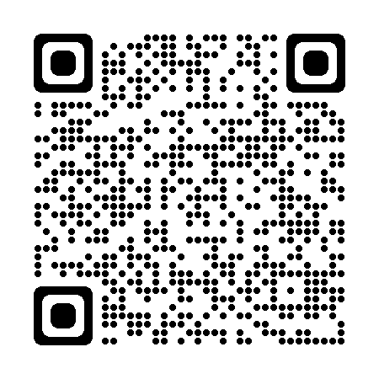
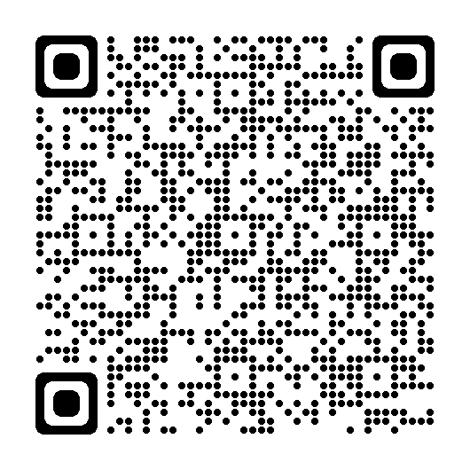
収集する情報と入手手段を、あらかじめ確認しておきましょう。
特に、「防災わかやまメール」や「和歌山市防災情報メール」はあらかじめ利用登録しておくことを強くお勧めします。
↑防災わかやまメール（県HP） ↑和歌山市防災情報メール（市HP）
...
文章欄は薄ピンク色になっていませんが、「緊急連絡網」や「利用者緊急連絡先一覧表」について、施設が作成した類似の別様式を用いる場合は、その一覧等の名称に書き換えてください。
...
施設の利用者等の保護者・家族等に対して、電話やその他の連絡手段（電子メール等）を用いて情報伝達する場合に備えて、その文面をあらかじめ準備しておきましょう。
...
 |  | 」

 |  | 」
...
和歌山市が指定している「指定緊急避難場所」「指定避難所」から、避難先とする施設名を記入してください。
...
安全な区域内にある同じ法人等が運営する系列施設や、別の法人等が運営する同種類似施設で、かつ事前に了解を得ている施設名を記入してください。
...
施設内のより安全な場所（上階等）で、屋内安全確保（垂直避難）を行う場合の避難先を記入してください。
避難の原則は安全な場所にある他の施設への避難（水平避難・立退き避難）ですが、逃げ遅れた場合や、利用者等の要介護度や病状等を踏まえた避難行動を検討した結果、施設内の上階等へ逃げることで安全確保を行う選択をする場合の避難先をあらかじめ決めておきましょう。
なお、垂直避難は、少なくとも次の条件を満たしている必要があります
①家屋倒壊等氾濫想定区域に位置しないこと
②想定浸水深よりも居室等が高いこと
③建物が災害による影響を受けても安全が確保される構造であること
④要配慮者の生活に必要な有効スペースがあること
⑤避難生活に対応できる水や食料、医薬品などの利用者等に必要な備えがあること
...
「その他・避難に関する特記事項」には、水平避難（立退き避難）が基本ではあるが、利用者等の病状等を踏まえた避難行動を検討した結果、垂直避難（屋内安全確保）を第一避難先とする場合の理由や特に注意すべき点、または上記以外に近隣の安全な場所を避難先に設定する場合など、その内容を記入してください。
...
前ページ（様式４－１）に記入した避難先をあらかじめ表示しています。
...
ここへ地図や略図等を貼り付け、避難先までの避難経路や移動手段などを記入してください。
また、「別紙のとおり」と記入し、別用紙に地図やハザードマップ等を貼り付けたものを添付しても構いません。
施設外に避難する際には、危険な場所（がけの下や浸水のおそれのある場所等）を通らないように、ハザードマップ等を参考にしながら避難場所まで安全に移動できる避難経路を事前に決めておくことが重要です。
また、避難経路ごとに移動に要する時間を事前に把握しておくことも重要です。
...
情報収集・伝達、避難誘導に必要な資機材や、施設内での避難に備えて、水や食料などの備蓄だけでなく、利用者の特性等を踏まえて必要なものを記載してください。
...
避難を円滑かつ迅速に確保するためには、避難確保計画に基づく訓練を実施し、必要に応じて計画を見直すことが重要です。
また、令和3年5月に水防法等が改正され、市町村長への訓練結果の報告が法律で義務化されました。年１回以上訓練を実施して、別様式「訓練実施結果報告書」等で報告が必要です。
...
自衛水防組織を「設置している」または「設置していない」のいずれか一方の□に「○」を記入してください。
「設置していない」を選択した場合、下段の文章が非表示となります。なお、非表示となった文章を再表示したい場合は、「設置している」を選択すれば再表示されます。
...
自衛水防組織を「設置している」場合は、この様式７も提出が必要です。なお、設置していない場合は様式７は提出不要です。
...

